Sample
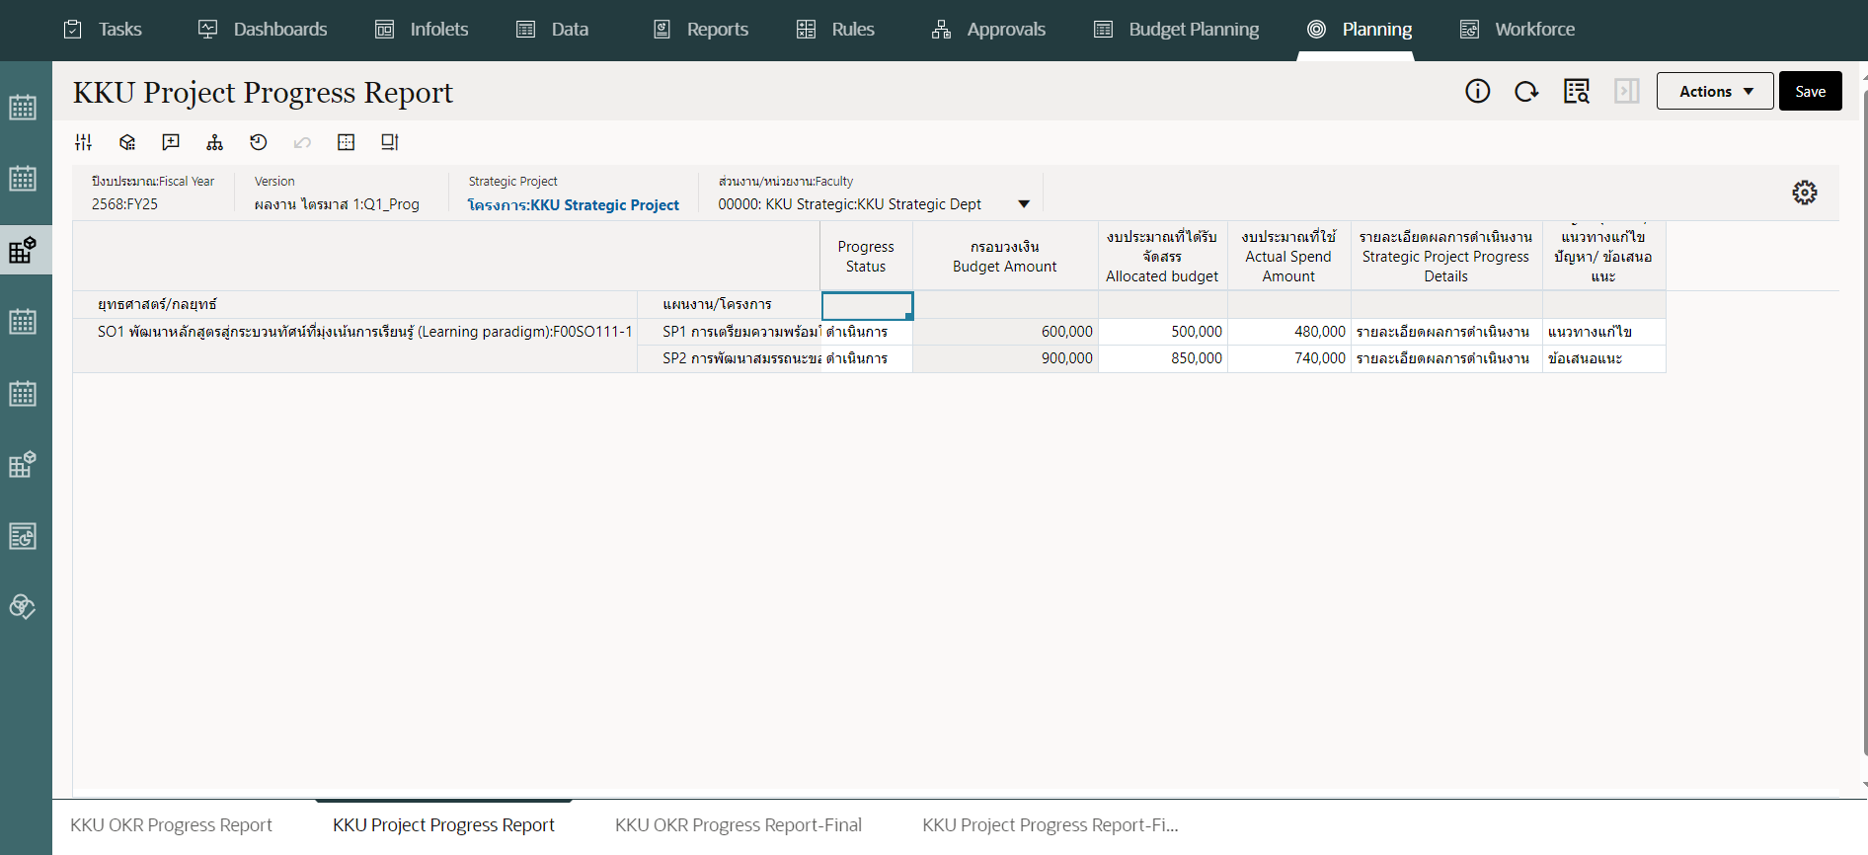
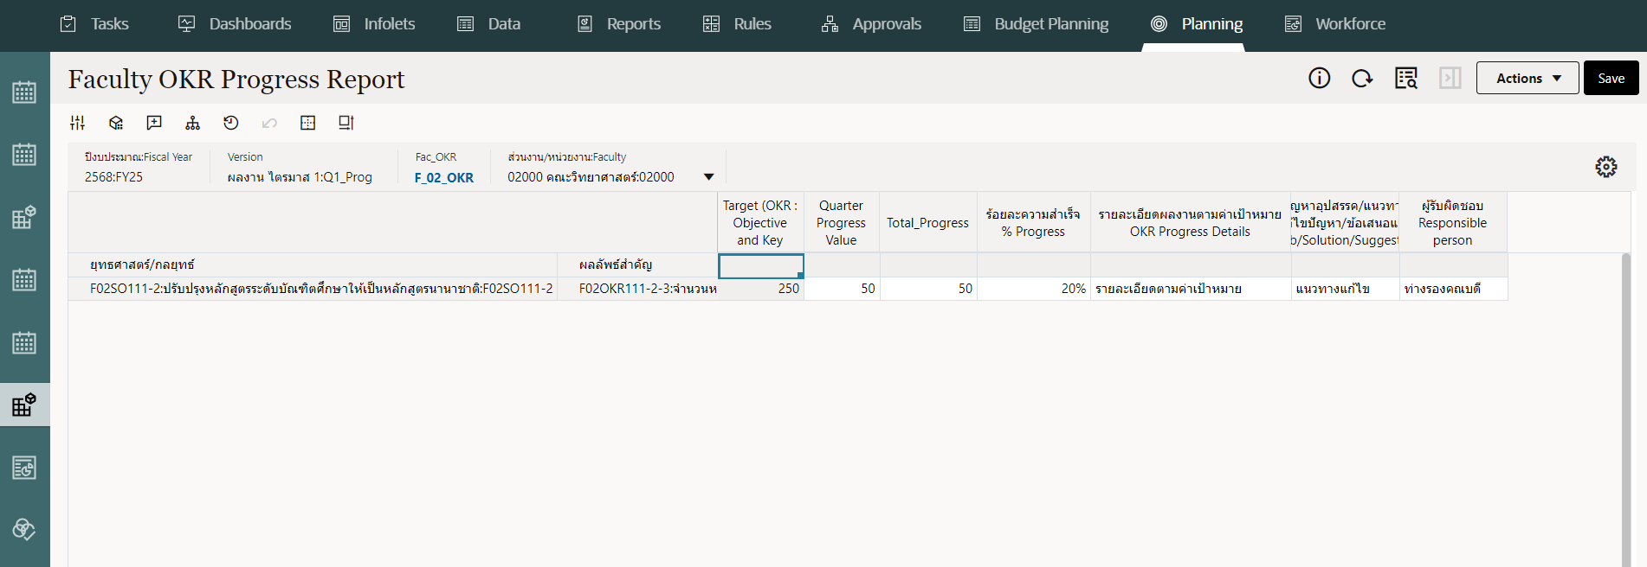
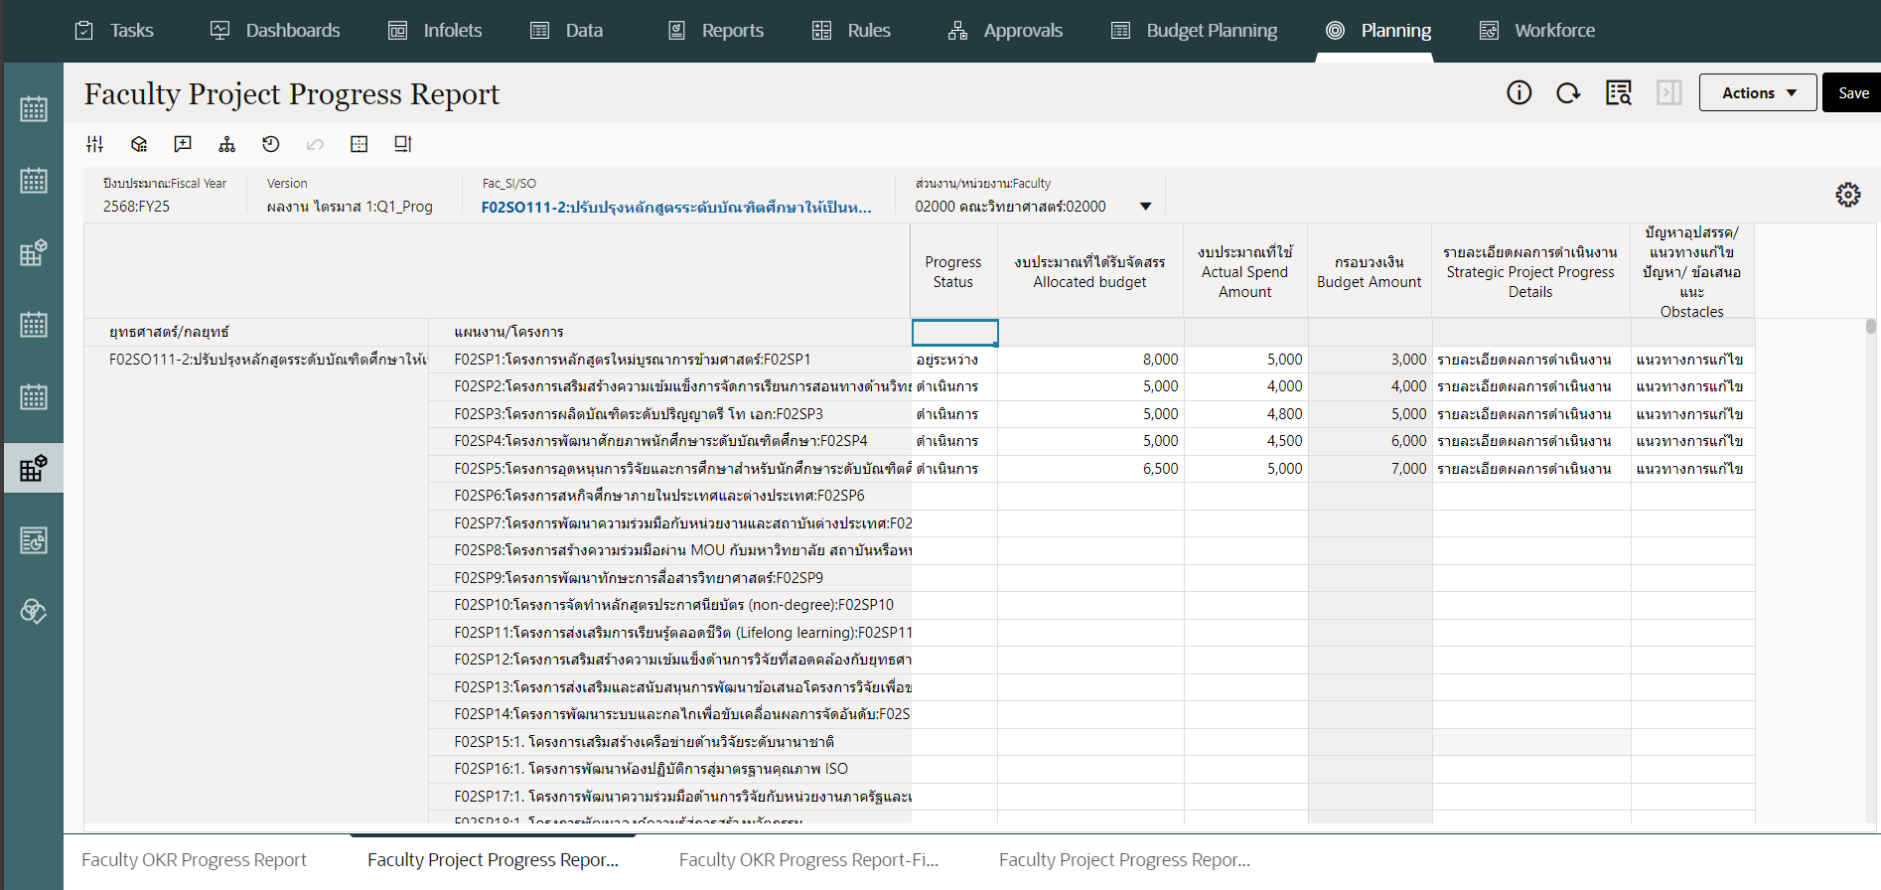
Report Header | ส่วนงาน/หน่วยงาน | ยุทธศาสตร์ | แผนงาน/โครงการ | ยังไม่ดำเนินการ | อยู่ระหว่างดำเนินการ | ดำเนินการแล้ว | ยกเลิก
Scenario | KKU Project Progress/ Faculty Project Progress | KKU Project Progress/ Faculty Project Progress | KKU Project Progress/ Faculty Project Progress | KKU Project Progress/ Faculty Project Progress | KKU Project Progress/ Faculty Project Progress | KKU Project Progress/ Faculty Project Progress | KKU Project Progress/ Faculty Project Progress
Dimension | Faculty | Pillar | Strategic Project | FreeText | FreeText | FreeText | FreeText
Name | Faculty | Pillar (SI) | Strategic Project | Progress Status | Progress Status | Progress Status | Progress Status
Alias | ส่วนงาน/หน่วยงาน | ยุทธศาสตร์ | แผนงาน/โครงการ | ยังไม่ดำเนินการ | อยู่ระหว่างดำเนินการ | ดำเนินการแล้ว | ยกเลิก
SmartList |  |  |  | Progress_Status [Not Started] | Progress_Status [In Progress] | Progress_Status [Completed] | Progress_Status [Cancelled]

9.1.1.29.7-2
รายงานผลการดำเนินงานตามแผนปฏิบัติการประจำปีงบประมาณ (จำแนกตามประเด็นยุทธศาสตร์-ระดับมหาวิทยาลัย)

 | ส่วนงาน/หน่วยงาน | เสาหลัก | ยุทธศาสตร์ | จำนวน |  |  | ร้อยละ ความสำเร็จ
 |  |  |  | กลยุทธ์ | ผลลัพธ์ตามวัตถุประสงค์ | แผนงาน/โครงการ
Scenario
Dimension
Name
Alias
Summary of Report of 9.1.1.29.7-1

 | รวม Total

9.1.1.29.7-7
รายงานผลการดำเนินงานตามแผนปฏิบัติการประจำปีงบประมาณ (จำแนกตามประเด็นยุทธศาสตร์-ระดับส่วนงาน/หน่วยงาน)

 | ส่วนงาน/หน่วยงาน | เสาหลัก | ยุทธศาสตร์ | จำนวน |  |  | ร้อยละ ความสำเร็จ
 |  |  |  | กลยุทธ์ | ผลลัพธ์ตามวัตถุประสงค์ | แผนงาน/โครงการ
Scenario
Dimension
Name
Alias
Summary of Report of 9.1.1.29.7-6

 | รวม Total

